상품제안서
천연벌꿀 호랑이 아카시아꿀 2.4kg 대용량 | 상품코드: F30203

 |  |  |  |  |  |  | 02-412-0044 | www.easy1.co.kr
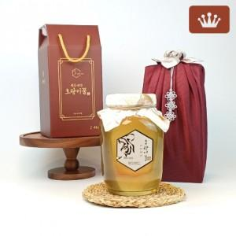

【상세/제작정보】 | 소량주문가능

【인쇄/포장옵션】 | / 포장불가능

【공급단가】 | 수량 | 50~ | 100~ | 500~ | 1,000~ | 2,000~
*VAT별도 | 단가 | 44,400원 | 43,660원 | 42,550원 | 41,800원 | 40,700원

【상품 URL】 | http://www.easy1.co.kr/src/goods_detail.php?gdno=30203

